TICKET
 |  |  | PREFACTURA |  |  |  |  | Fecha de Aprobación: 03-07-2026 Revisión: 0

FECHA: |  | Aug-2026 |  |  |  |  |  | 4349 |  |  |  | <>
CLIENTE: |  | EMPRESA PUBLICA DE HIDROCARBUROS DEL ECUADOR EP PETROECUADOR |  |  |  |  |  | Condiciones de servicio: Los daños totales o parciales de equipos y/o herramientas, días de espera, equipos y personal, suspensión de trabajo o demás situaciones que pudieran presentarse durante la operación, estarán sujetas a los términos y condiciones del contrato bajo el cual se oferta el presente servicio
SOLICITADO POR: |  | Ing. Mónica Quisnancela
Verbal | ( ) | Escrita via email | ( x )
NUMERO DE CONTRATO: |  | 2025201
INICIO TRABAJO: |  | Jul-2026 |  | TRABAJO TERMINADO: | Aug-2026

CAMPO / BLOQUE: |  | GACELA |  | BLOQUE 07
POZO: |  | GCLH-022 |  | GACELA-H022
TALADRO: |  | RIGLESS
OBSERVACIONES: |  | BOMBEO SISTEMA SOLVENTE ACIDO
ITEM | CODIGO | CANTIDAD | UNIDAD | DESCRIPCION |  |  |  | PRECIO UNITARIO | PRECIO TOTAL | Tipo | Material | Servicio
1 | SFC33001 | 33.6 | km | Movilización unidad de bombeo para fluidos de completación |  |  |  | 3.15 | 105.84 | Servicio | - | 105.84 | CISTERNA
2 | SB3240 | 1 | unidad | Cargo básico, primeras 4 horas o fracción de bombeo unidad de estimulación (700 HP) |  |  |  | 3,180.54 | 3,180.54 | Servicio | - | 3,180.54
3 | SFC33024 | 1 | unidad | Tanque para ácido o solvente de 6500 galones, por trabajo |  |  |  | 773.77 | 773.77 | Servicio | - | 773.77
4 | SFC33032 | 1 | día | Supervisor Senior para fluidos de completación dia o fraccion |  |  |  | 833.41 | 833.41 | Servicio | - | 833.41 | JAVIER GUEVARA
5 | SFC33017 | 1 | día | Operador para fluidos de completación dia o fraccion |  |  |  | 349.78 | 349.78 | Servicio | - | 349.78 | JEFERSON LEMACHE
6 | SFC33017 | 1 | día | Operador para fluidos de completación dia o fraccion |  |  |  | 349.78 | 349.78 | Servicio | - | 349.78 | CRISTIAN REINO
7 | SFC33014 | 1 | día | Tarifa de monitoreo en unidad de bombeo Presión, Densidad, Caudal, Volumen |  |  |  | 373.74 | 373.74 | Servicio | - | 373.74
8 | SFC33011 | 4200 | gls | Bombeo de fluidos no corrosivos de 2500 hasta 4200 galones |  |  |  | 0.38 | 1,596.00 | Servicio | - | 1,596.00
9 | SFC33007 | 840 | gls | Servicio de Bombeo de ácido primeros 2500 galones |  |  |  | 0.34 | 285.60 | Servicio | - | 285.60
10 | SFC33027 | 33.6 | km | Movilización de equipo adicional, unidades pesadas. |  |  |  | 3.15 | 105.84 | Servicio | - | 105.84
11 | SFC33027 | 33.6 | km | Movilización de equipo adicional, unidades pesadas. |  |  |  | 3.15 | 105.84 | Servicio | - | 105.84 | CAMION CON QUIMICA
12 | SFC33026 | 33.6 | km | Movilización unidades livianas para personal |  |  |  | 2.66 | 89.38 | Servicio | - | 89.38
13 | DYTERP-150 | 110 | gls | Solvente Base Terpenos biodegradable |  |  |  | 35.73 | 3,930.30 | Material | 3,930.30 | -
14 | DYMBA-100 | 840 | gls | SISTEMA REMOVEDOR DE CARBONATOS ORGÁNICO |  |  |  | 12.77 | 10,726.80 | Material | 10,726.80 | -
15 | DYFCE-70 | 90 | bbl | FLUIDO COMPLETACION ESPECIAL TIPO 7 |  |  |  | 34.90 | 3,141.00 | Material | 3,141.00 | -
Los precios no incluyen IVA |  |  |  | Subtotal materiales: | 17,798.10 | Subtotal Servicios: | 8,149.52 | SUBTOTAL | 25,947.62 |  | 17,798.10 | 8,149.52

 |  |  |  |  |  |  |  | TOTAL | 25,947.62
Firma electrónica autorizada por Dynadrill Ecuador C.A.: ILDA ZAMBRANO |  |  |  |  |  |  |  |  |  |  | 285626.27

 | Representante Dynadrill Ecuador C.A.: |  |  |  |  |  | Aprobado Cliente | Ingeniero de Operaciones |  |  | Ingeniero de Operaciones | OK
 | Nombre: | Javier Guevara |  |  |  |  | Nombre : | Ing. Jorge Cruz
 | C.I.: | 1713206843 |  |  |  |  | C.I.: |  |  |  | 1205792391 | Revisar

Reporte Job
 |  |  | REPORTE DIARIO DE ACTIVIDADES DE OPERACIONES |  |  |  | Fecha de Aprobación: 03-07-2026
 |  |  |  |  |  |  | Revisión: 0

Fecha: |  |  | 2026-08-01 |  |  |  | Nº | 4349
Cliente: |  |  | EMPRESA PUBLICA DE HIDROCARBUROS DEL ECUADOR EP PETROECUADOR |  |  | Orden/Contrato Nº: |  | 2025201
Pozo: |  |  | GCLH-022 |  |  |  | Representante del Cliente: | Ing. Jorge Cruz
Campo/Bloque: |  |  | GACELA / BLOQUE 07 |  |  |  | Cargo: | Ingeniero de Operaciones
Taladro: |  |  | RIGLESS
DURACIÓN |  |  | DETALLE DE ACTIVIDADES |  |  |  |  |  |  |  | Horas OPE
Inicio | Fin | Horas |  |  |  |  |  |  |  |  | PUMP
31-Jul-2026
15:00:00 | 16:00:00 | 1.00 | Personal y equipos de Cia Dynadrill arriban al pozo GCLH-022. Coordina trabajo con Ingeniero de Operaciones. Gestiona permiso de trabajo y realiza reunión de seguridad con todo personal involucrado. Cia Dynadrill ubica las siguientes unidades: 1 Unidad de bombeo (700 HP) 1 Tanque 6500 galones 1 Camión Plataforma con accesorios de bomba y quimica 1 Camioneta para movimiento del personal
16:00:00 | 18:00:00 | 2.00 | Personal de Cia Dynadrill realiza rig up de equipos, arma linea de 4" desde tanque de 6500 galones hacia Unidad de Bombeo, desde Unidad de Bombeo arma linea de alta presion de 2" Fig 1502 hacia cabezal del pozo. Se instala monitoreo en Unidad de Bombeo de Presion, Densidad, Caudal y Volumen. Realiza prueba de presion con 2000 psi por 5 min. OK. En simultaneo se recibe 310 galones de Jp1 en tanque de 6500 galones de Cia Dynadrill. |  |  |  |  |  |  |  | 0.5
18:00:00 | 19:00:00 | 1.00 | Con autorizacion del cliente, se prepara tratamiento solvente-acido de acuerdo a la siguiente tabla:
 |  |  |  | FASE SOLVENTE |  |  | 10 Barriles
 |  |  |  | JP1 |  |  | 310 Galones
 |  |  |  | DYTERP-150 | Solvente Base Terpenos biodegradable |  | 110 Galones

 |  |  |  | FASE ACIDO ORGANICO |  |  | 20 Barriles
 |  |  |  | DYMBA-100 | SISTEMA REMOVEDOR DE CARBONATOS ORGÁNICO |  | 840 Galones

 |  |  |  | FLUIDO DE CONTROL ESPECIAL |  |  | 90 Barriles
 |  |  |  | DYFCE-70 | FLUIDO COMPLETACION ESPECIAL TIPO 7 |  | 90 Barriles
 |  |  | Nota: Se utiliza tanque de 6500 galones de Cia Dynadrill.
19:00:00 | 22:00:00 | 3.00 | Con Unidad de Bombeo de Cia Dynadrill se bombea 10 bbl de sistema solvente y 20 bbl de sistema acido organico hacia profundidad de camisa (10149 ft) a 1,0 bpm y 150 psi de presion de circulacion. Se desplaza con 70 bls de fluido de completacion especial tipo 7 a 1,0 bpm con 150 psi inicial y termina desplazamiento con 350 psi. Posteriormente cierra anulares y forza sistema acido organico desplazandolos con 20 bbl de fluido de completación especial tipo 7 a 0,9 bpm y 350 psi de presion de circulacion. Se deja tratamiento y se espera 6 horas. Nota: La operación se registró en unidad de monitoreo de presión, densidad, caudal y volumen de Cia Dynadrill (1 día ítem SFC33014) |  |  |  |  |  |  |  | 3
 |  |  | 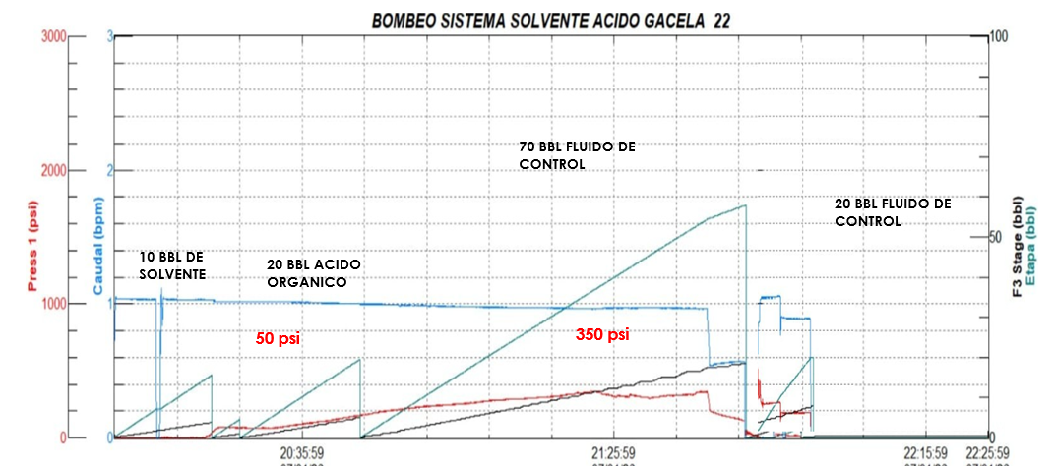
22:00:00 | 23:00:00 | 1.00 | Tratamiento químico en reposo en el pozo. Personal de Cia Dynadrill realiza rig down de unidades, orden y limpieza en locacion.
23:00:00 | 6:00:00 | 7.00 | Personal y equipos de Cia Dynadrill en espera de dispoción del cliente.
01-Aug-2026
6:00:00 | 14:00:00 | 8.00 | Corrida # 01 se acopla pilling tool de 2,5" bajan a recuperar bomba jet de 2,81. Corrida # 02 se cambia pines y nuevamente se acopla pilling tool de 2,5 y bajan a intentar recuperar bomba jet de 2,81. Corrida # 03 se cambia pines y nuevamente se acopla pilling tool de 2,5" y bajan a intentar recuperar bomba jet de 2,81. Personal y equipos de Cía Dynadrill con autorización del cleinte se retira a Base coca.
 |  |  | Por
 |  |  | Bombeo de Fluidos corrosivos aplicable al Ítem SFC33007: |  |  |  |  |  |  | -4
 |  |  | SISTEMA ACIDO |  |  | 20 Barriles
 |  |  | TOTAL FLUIDOS CORROSIVOS BOMBEADO SFC33007: |  |  | 20 Barriles | x 42 gls = 840 Galones
 |  |  | Bombeo de Fluidos no corrosivo aplicable al Ítem SFC33011:
 |  |  | SISTEMA SOLVENTE |  |  | 10 Barriles
 |  |  | FLUIDO DE CONTROL |  |  | 70 Barriles
 |  |  | DESPLAZAMIENTO |  |  | 20 Barriles
 |  |  | TOTAL FLUIDOS NO CORROSIVOS BOMBEADO Ítem SFC33011: |  |  | 100 Barriles | x 42 gls = 4200 Galones

Tiempo productivo: |  |  | 23.00 |  | Tiempo No productivo: | 0.00 | Tiempo Total: |  | 23.00 |  | 3.5
Observaciones:
 |  |  | El tiempo de operación aplicable de la Unidad de Bombeo es un cargo básico por las primeras 4 horas o fracción de operación
 |  |  | El tiempo aplicable al personal en la operación de Bombeo Solvente Acido es de dos días (31/07/2026) (01/08/2026)
 |  |  | Equipos: Unidad de Bombeo, Tanque de 6500 galones
 |  |  | Unidad Pesada para transportar unidad de bombeo: Tráiler Plataforma Hino placas QAA-3112
 |  |  | Unidad Pesada para transportar tanque de 6500 galones: Tráiler Plataforma Internacional placas QAA-1793
 |  |  | Unidad para transportar accesorios y química: Camión Plataforma CHEVROLET placa PDR - 7543
 |  |  | Unidad liviana para transporte de personal: Camioneta CHEVROLET placa PFI-5569
 |  |  | Firma electrónica autorizada por Dynadrill Ecuador C.A.: ILDA ZAMBRANO |  |  |  |  |  |  |  | 4
Nombre: |  |  | Javier Guevara |  | Nombre: | Ing. Jorge Cruz |  |  |  |  | -0.5
Firma: |  |  |  |  | Firma: | Ingeniero de Operaciones
C.I.: |  |  | 1713206843 |  | C.I.: | 0

